Instrucciones
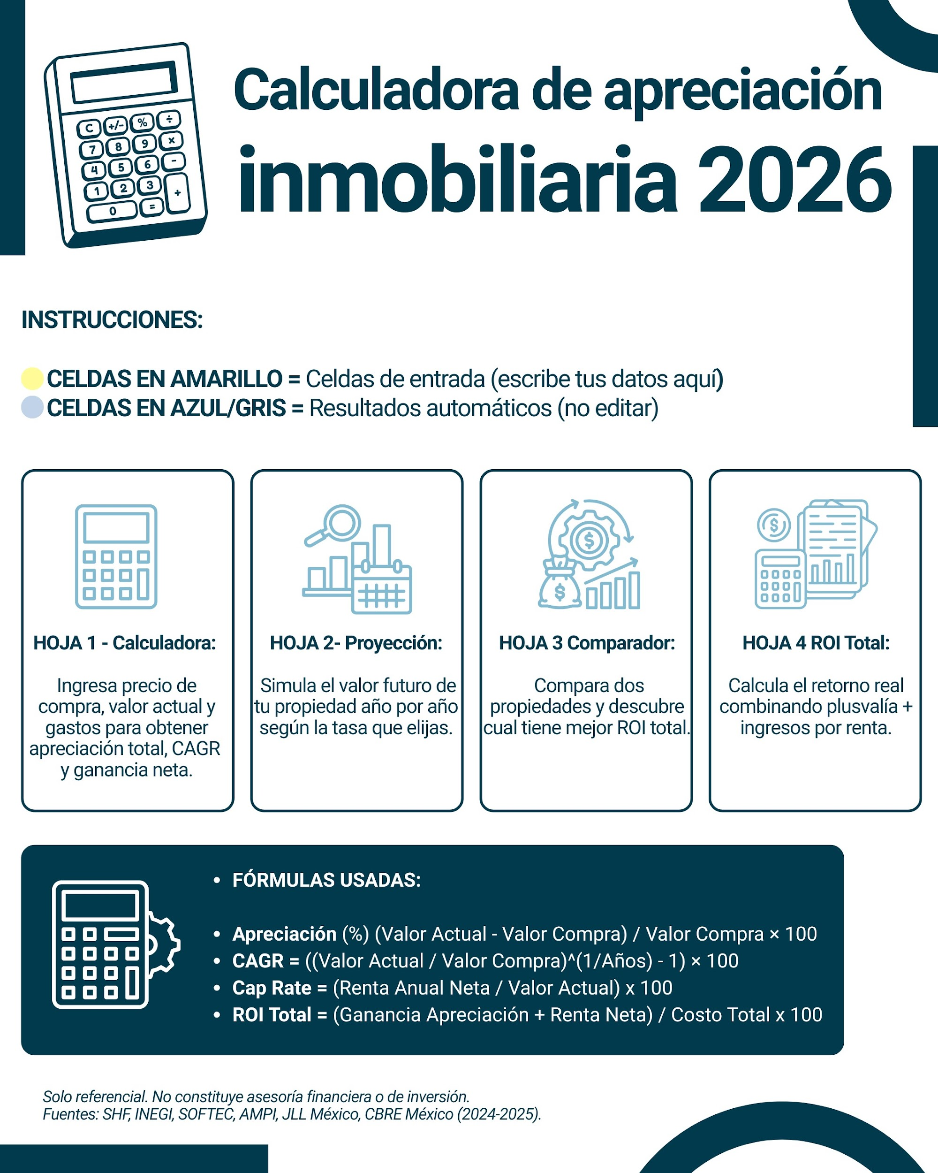

Proyeccion
PROYECCIÓN DE VALOR FUTURO

Valor actual
Tasa de apreciación anual

Proyección de valor del inmueble
Año | Valor estimado
1 | 0
2 | 0
3 | 0
4 | 0
5 | 0
6 | 0
7 | 0
8 | 0
9 | 0
10 | 0

